成形機画面
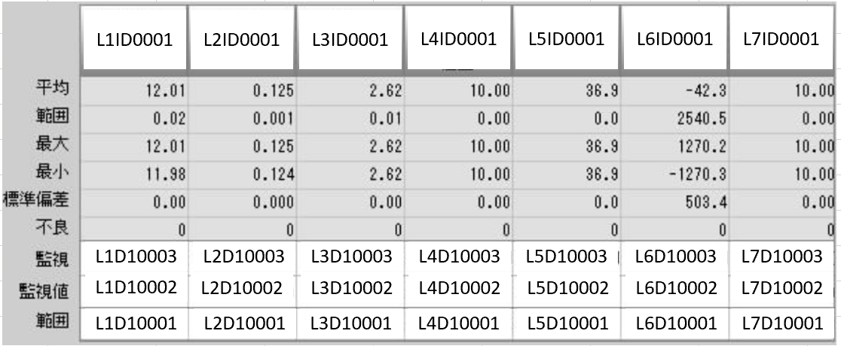
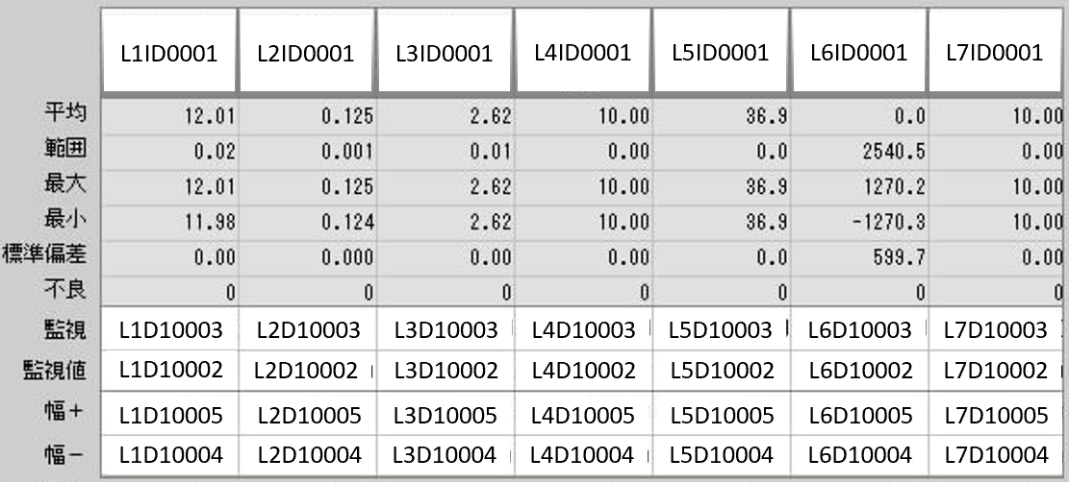
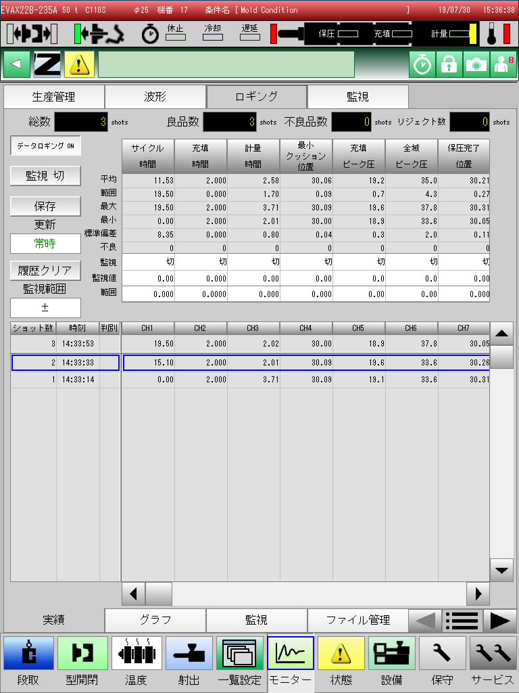
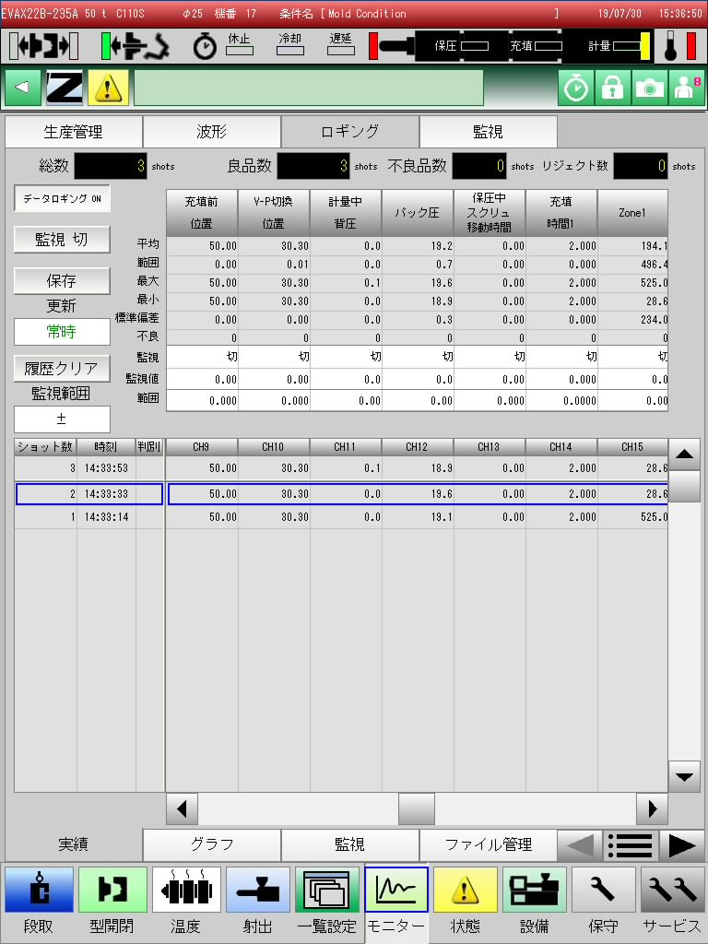


左右にカーソルを移動することで、
画面に表示される項目を変更することが出来ます。

初期設定は以下のような20項目が設定されています。
20項目は全て可変となっています。
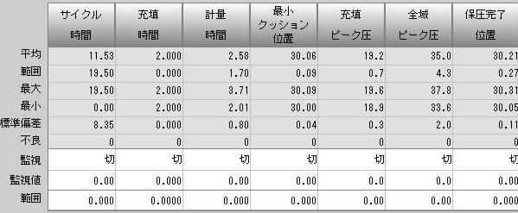
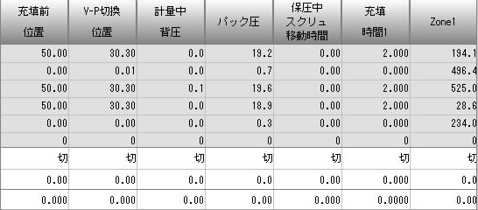
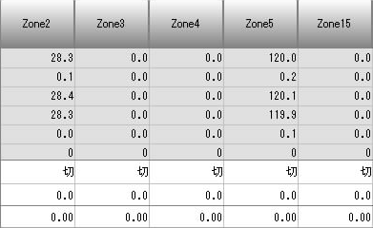

それぞれのIDは、以下となります。
「サイクル時間の監視 のID」ではなく、「1項目の監視のID」 となります。

